기타
 |  |  |  |  |  |  |  |  | 마진율 |  | 30% | 임율 |  | 원료 kg당 | 박스및물류 | 보유몰드 | 24 EA

JAR JAR JAR JAR JAR JAR JAR JAR JAR JAR JAR JAR JAR JAR JAR JAR | 원통형각 원통형각 원통형각 원통형각 원통형각 원통형각 원통형각 원통형각 원통형각 원통형각 원통형각 원통형각 원통형각 원통형각 원통형각 원통형각 | 1 | 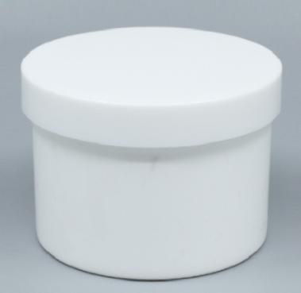 |  | 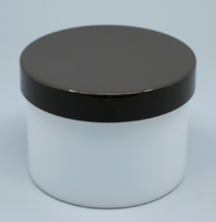 |  |  |  | 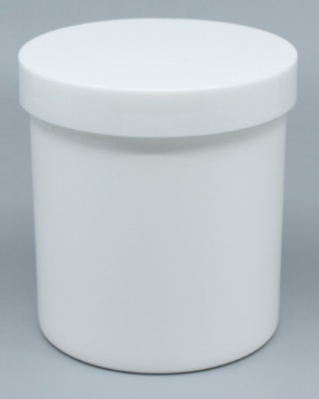 |  |  | 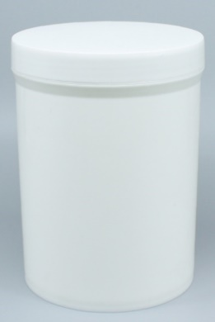
 |  |  | CODE | 케이원 | CODE | 모소 | CODE | 케이원 | CODE | 모소 |  | CODE | 금형노후/신제품진행불가능 | CODE | CODE | CODE
 |  |  |  | JP270-GK01 |  | JP300-GM01 |  | JP450-GK01 |  | JP450-GM01 |  |  | JP111-GM01 |  |  |  |  | 5
 |  |  | SPEC | 270g / PP | SPEC | 300g / PP | SPEC | 450g / PP | SPEC | 450g / PP |  | SPEC | 1,000g / PP | SPEC | SPEC | SPEC
 |  |  |  | Ø85x63mm |  | Ø86x64mm |  | Ø85x96mm |  | Ø87x96mm |  |  | Ø110x152mm
 |  |  | 포장 |  | 포장 |  | 포장 |  | 포장 |  |  | 포장 |  | 포장 | 포장 | 포장
 |  |  | 금형 |  | 금형 |  | 금형 |  | 금형 |  |  | 금형 |  | 금형 | 금형 | 금형
 |  |  | 원가 | 160 | 원가 | 230 | 원가 | 200 | 원가 | 230 |  | 원가 | 585 | 원가 | 원가 | 원가
 |  |  | 판매 | 208 | 판매 | 360 | 판매 | 400 | 판매 | 400 |  | 판매 | 761 | 판매 | 판매 | 판매
 |  |  | 생산량 |  | 생산량 |  | 생산량 |  | 생산량 |  |  | 생산량 |  | 생산량 | 생산량 | 생산량
 |  |  | 비고 | 캡, 리드 불포함 금액. | 비고 | 캡, 리드 불포함 금액. | 비고 | 캡, 리드 불포함 금액. | 비고 | 캡, 리드 불포함 금액. |  | 비고 | 캡, 리드 불포함 금액. | 비고 | 비고 | 비고
 |  | 2 | 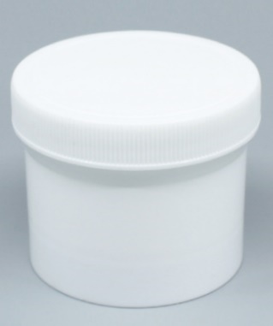 |  | 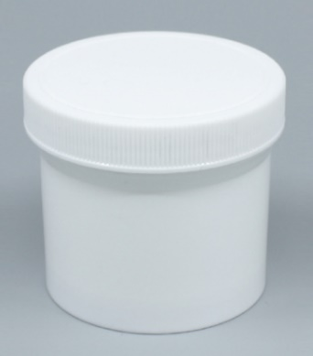 |  | 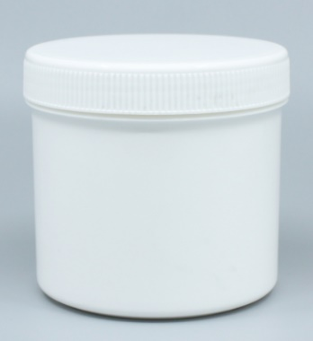 |  | 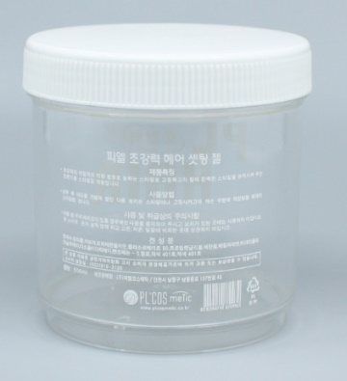
 |  |  | CODE | 모소 | CODE | 모소 | CODE | 모소 | CODE | 모소 |  | CODE |  | CODE | CODE | CODE
 |  |  |  | JP100-GM02 |  | JP120-GM02 |  | JP500-GM02 |  | JS500-GM02 |  |  |  |  |  |  |  | 4
 |  |  | SPEC | 100g / PP | SPEC | 120g / PP | SPEC | 500g / PP | SPEC | 500g / PS |  | SPEC |  | SPEC | SPEC | SPEC
 |  |  |  | Ø62x54mm |  | Ø62x59mm |  | Ø92x89mm |  | Ø92x97mm
 |  |  | 포장 |  | 포장 |  | 포장 |  | 포장 |  |  | 포장 |  | 포장 | 포장 | 포장
 |  |  | 금형 |  | 금형 |  | 금형 |  | 금형 |  |  | 금형 |  | 금형 | 금형 | 금형
 |  |  | 원가 | 110 | 원가 | 125 | 원가 |  | 원가 |  |  | 원가 |  | 원가 | 원가 | 원가
 |  |  | 판매 | 143 | 판매 | 163 | 판매 |  | 판매 |  |  | 판매 |  | 판매 | 판매 | 판매
 |  |  | 생산량 |  | 생산량 |  | 생산량 |  | 생산량 |  |  | 생산량 |  | 생산량 | 생산량 | 생산량
 |  |  | 비고 |  | 비고 |  | 비고 |  | 비고 |  |  | 비고 |  | 비고 | 비고 | 비고
 |  | 3 | 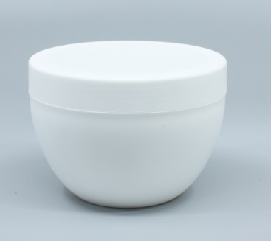
 |  |  | CODE | 모소 | CODE |  | CODE |  | CODE |  |  | CODE |  | CODE | CODE | CODE
 |  |  |  | JP250-GM03 |  |  |  |  |  |  |  |  |  |  |  |  |  | 1
 |  |  | SPEC | 250g / PP | SPEC |  | SPEC |  | SPEC |  |  | SPEC |  | SPEC | SPEC | SPEC
 |  |  |  | Ø92x62mm
 |  |  | 포장 |  | 포장 |  | 포장 |  | 포장 |  |  | 포장 |  | 포장 | 포장 | 포장
 |  |  | 금형 |  | 금형 |  | 금형 |  | 금형 |  |  | 금형 |  | 금형 | 금형 | 금형
 |  |  | 원가 |  | 원가 |  | 원가 |  | 원가 |  |  | 원가 |  | 원가 | 원가 | 원가
 |  |  | 판매 |  | 판매 |  | 판매 |  | 판매 |  |  | 판매 |  | 판매 | 판매 | 판매
 |  |  | 생산량 |  | 생산량 |  | 생산량 |  | 생산량 |  |  | 생산량 |  | 생산량 | 생산량 | 생산량
 |  |  | 비고 | 무광금형. | 비고 |  | 비고 |  | 비고 |  |  | 비고 |  | 비고 | 비고 | 비고
 |  | 4 | 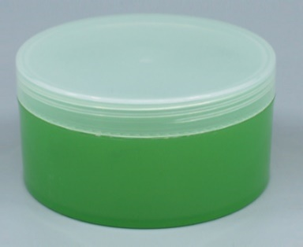 |  | 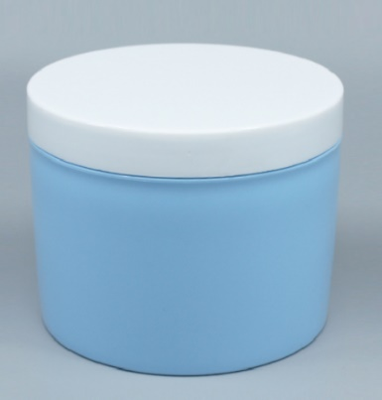
 |  |  | CODE | 케이원 | CODE | 케이원 | CODE |  | CODE |  |  | CODE |  | CODE | CODE | CODE
 |  |  |  | JP300-GK04 |  | JP500-GK04 |  |  |  |  |  |  |  |  |  |  |  | 2
 |  |  | SPEC | 300g / PP | SPEC | 500g / PP | SPEC |  | SPEC |  |  | SPEC |  | SPEC | SPEC | SPEC
 |  |  |  | Ø102x50mm |  | Ø102x79mm
 |  |  | 포장 |  | 포장 |  | 포장 |  | 포장 |  |  | 포장 |  | 포장 | 포장 | 포장
 |  |  | 금형 |  | 금형 |  | 금형 |  | 금형 |  |  | 금형 |  | 금형 | 금형 | 금형
 |  |  | 원가 | 180 | 원가 | 230 | 원가 |  | 원가 |  |  | 원가 |  | 원가 | 원가 | 원가
 |  |  | 판매 | 234 | 판매 | 299 | 판매 |  | 판매 |  |  | 판매 |  | 판매 | 판매 | 판매
 |  |  | 생산량 |  | 생산량 |  | 생산량 |  | 생산량 |  |  | 생산량 |  | 생산량 | 생산량 | 생산량
 |  |  | 비고 |  | 비고 |  | 비고 |  | 비고 |  |  | 비고 |  | 비고 | 비고 | 비고
 |  | 5 | 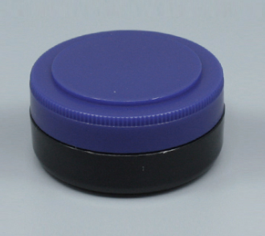
 |  |  | CODE | 모소 | CODE |  | CODE |  | CODE |  |  | CODE |  | CODE | CODE | CODE
 |  |  |  | JA015-GM05 |  |  |  |  |  |  |  |  |  |  |  |  |  | 1
 |  |  | SPEC | 15g / ABS | SPEC |  | SPEC |  | SPEC |  |  | SPEC |  | SPEC | SPEC | SPEC
 |  |  |  | Ø50x22mm
 |  |  | 포장 |  | 포장 |  | 포장 |  | 포장 |  |  | 포장 |  | 포장 | 포장 | 포장
 |  |  | 금형 |  | 금형 |  | 금형 |  | 금형 |  |  | 금형 |  | 금형 | 금형 | 금형
 |  |  | 원가 | 65 | 원가 |  | 원가 |  | 원가 |  |  | 원가 |  | 원가 | 원가 | 원가
 |  |  | 판매 | 85 | 판매 |  | 판매 |  | 판매 |  |  | 판매 |  | 판매 | 판매 | 판매
 |  |  | 생산량 |  | 생산량 |  | 생산량 |  | 생산량 |  |  | 생산량 |  | 생산량 | 생산량 | 생산량
 |  |  | 비고 |  | 비고 |  | 비고 |  | 비고 |  |  | 비고 |  | 비고 | 비고 | 비고
 |  | 6 | 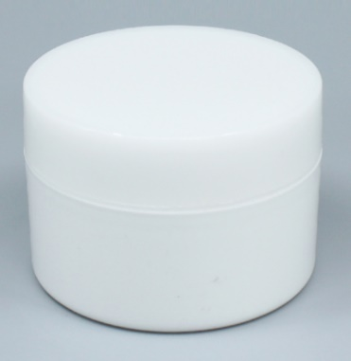
 |  |  | CODE | 모소 | CODE |  | CODE |  | CODE |  |  | CODE |  | CODE | CODE | CODE
 |  |  |  | JP120-GM06 |  |  |  |  |  |  |  |  |  |  |  |  |  | 1
 |  |  | SPEC | 120g / PP | SPEC |  | SPEC |  | SPEC |  |  | SPEC |  | SPEC | SPEC | SPEC
 |  |  |  | Ø75x51mm
 |  |  | 포장 |  | 포장 |  | 포장 |  | 포장 |  |  | 포장 |  | 포장 | 포장 | 포장
 |  |  | 금형 |  | 금형 |  | 금형 |  | 금형 |  |  | 금형 |  | 금형 | 금형 | 금형
 |  |  | 원가 | 135 | 원가 |  | 원가 |  | 원가 |  |  | 원가 |  | 원가 | 원가 | 원가
 |  |  | 판매 | 176 | 판매 |  | 판매 |  | 판매 |  |  | 판매 |  | 판매 | 판매 | 판매
 |  |  | 생산량 |  | 생산량 |  | 생산량 |  | 생산량 |  |  | 생산량 |  | 생산량 | 생산량 | 생산량
 |  |  | 비고 |  | 비고 |  | 비고 |  | 비고 |  |  | 비고 |  | 비고 | 비고 | 비고
 |  | 7 | 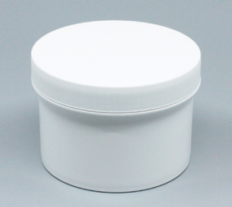 |  | 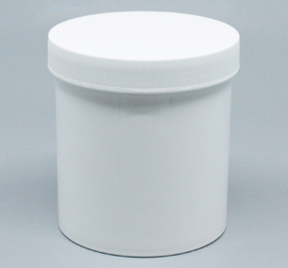
 |  |  | CODE | 모소 | CODE | 모소 | CODE |  | CODE |  |  | CODE |  | CODE | CODE | CODE
 |  |  |  | JP300-GM07 |  | JP500-GM07 |  |  |  |  |  |  |  |  |  |  |  | 2
 |  |  | SPEC | 300g / PP | SPEC | 500g / PP | SPEC |  | SPEC |  |  | SPEC |  | SPEC | SPEC | SPEC
 |  |  |  | Ø89x63mm |  | Ø89x100mm
 |  |  | 포장 |  | 포장 |  | 포장 |  | 포장 |  |  | 포장 |  | 포장 | 포장 | 포장
 |  |  | 금형 |  | 금형 |  | 금형 |  | 금형 |  |  | 금형 |  | 금형 | 금형 | 금형
 |  |  | 원가 |  | 원가 |  | 원가 |  | 원가 |  |  | 원가 |  | 원가 | 원가 | 원가
 |  |  | 판매 |  | 판매 |  | 판매 |  | 판매 |  |  | 판매 |  | 판매 | 판매 | 판매
 |  |  | 생산량 |  | 생산량 |  | 생산량 |  | 생산량 |  |  | 생산량 |  | 생산량 | 생산량 | 생산량
 |  |  | 비고 |  | 비고 |  | 비고 |  | 비고 |  |  | 비고 |  | 비고 | 비고 | 비고
 |  | 8 | 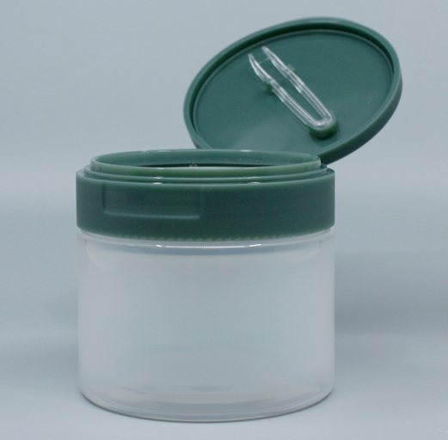
 |  |  | CODE | 모소 | CODE |  | CODE |  | CODE |  |  | CODE |  | CODE | CODE | CODE
 |  |  |  | JP300-GM08 |  |  |  |  |  |  |  |  |  |  |  |  |  | 1
 |  |  | SPEC | 300g / PP | SPEC |  | SPEC |  | SPEC |  |  | SPEC |  | SPEC | SPEC | SPEC
 |  |  |  | 86x70(mm)/Ø82
 |  |  | 포장 |  | 포장 |  | 포장 |  | 포장 |  |  | 포장 |  | 포장 | 포장 | 포장
 |  |  | 금형 |  | 금형 |  | 금형 |  | 금형 |  |  | 금형 |  | 금형 | 금형 | 금형
 |  |  | 원가 |  | 원가 |  | 원가 |  | 원가 |  |  | 원가 |  | 원가 | 원가 | 원가
 |  |  | 판매 |  | 판매 |  | 판매 |  | 판매 |  |  | 판매 |  | 판매 | 판매 | 판매
 |  |  | 생산량 |  | 생산량 |  | 생산량 |  | 생산량 |  |  | 생산량 |  | 생산량 | 생산량 | 생산량
 |  |  | 비고 |  | 비고 |  | 비고 |  | 비고 |  |  | 비고 |  | 비고 | 비고 | 비고
 |  | 9 | 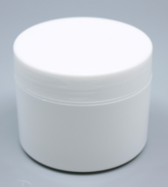 |  | 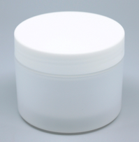
 |  |  | 업체명 | 누리테크 | 업체명 | 누리테크 | CODE |  | CODE |  |  | CODE |  | CODE | CODE | CODE
 |  |  | CODE | JP150-GN09 | CODE | JP150-GN09(M) |  |  |  |  |  |  |  |  |  |  |  | 2
 |  |  | SPEC | 150g / PP | SPEC | 150g / PP | SPEC |  | SPEC |  |  | SPEC |  | SPEC | SPEC | SPEC
 |  |  |  | 86x70(mm)/Ø82 |  | 86x70(mm)/Ø82
 |  |  | 포장 | 150g 이중 크림용기 | 포장 | 150g 무광 이중 크림용기 | 포장 |  | 포장 |  |  | 포장 |  | 포장 | 포장 | 포장
 |  |  | 금형 |  | 금형 |  | 금형 |  | 금형 |  |  | 금형 |  | 금형 | 금형 | 금형
 |  |  | 원가 | 430 | 원가 | 430 | 원가 |  | 원가 |  |  | 원가 |  | 원가 | 원가 | 원가
 |  |  | 판매 | 560 | 판매 | 560 | 판매 |  | 판매 |  |  | 판매 |  | 판매 | 판매 | 판매
 |  |  | 생산량 |  | 생산량 |  | 생산량 |  | 생산량 |  |  | 생산량 |  | 생산량 | 생산량 | 생산량
 |  |  | 비고 |  | 비고 |  | 비고 |  | 비고 |  |  | 비고 |  | 비고 | 비고 | 비고
 | 원통형R | 2 | 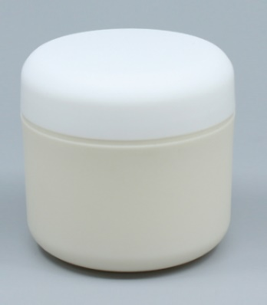 |  | 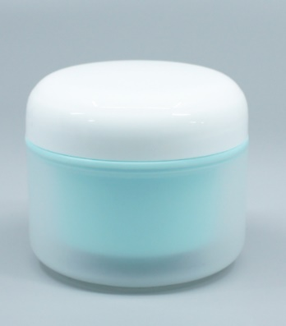
 |  |  | CODE | 모소 | CODE | 케이원 | CODE |  | CODE |  |  | CODE |  | CODE | CODE | CODE
 |  |  |  | JP050-RM02 |  | JP100-RK02 |  |  |  |  |  |  |  |  |  |  |  | 2
 |  |  | SPEC | 50g / PP | SPEC | 100g / PP | SPEC |  | SPEC |  |  | SPEC |  | SPEC | SPEC | SPEC
 |  |  |  | Ø58x50mm |  | Ø73x56mm
 |  |  | 포장 |  | 포장 |  | 포장 |  | 포장 |  |  | 포장 |  | 포장 | 포장 | 포장
 |  |  | 금형 |  | 금형 |  | 금형 |  | 금형 |  |  | 금형 |  | 금형 | 금형 | 금형
 |  |  | 원가 | 120 | 원가 | 190 | 원가 |  | 원가 |  |  | 원가 |  | 원가 | 원가 | 원가
 |  |  | 판매 | 156 | 판매 | 247 | 판매 |  | 판매 |  |  | 판매 |  | 판매 | 판매 | 판매
 |  |  | 생산량 |  | 생산량 |  | 생산량 |  | 생산량 |  |  | 생산량 |  | 생산량 | 생산량 | 생산량
 |  |  | 비고 | 무광금형. | 비고 | 코드삭제 | 비고 |  | 비고 |  |  | 비고 |  | 비고 | 비고 | 비고
 | 원통형대각 | 1 | 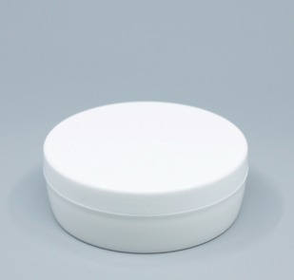 |  | 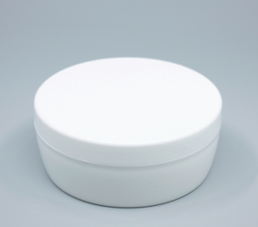 |  | 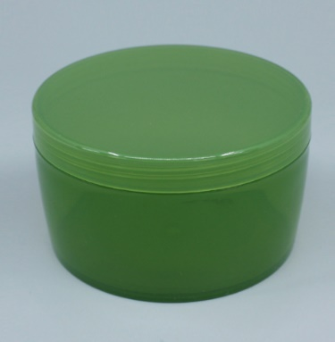
 |  |  | CODE | 케이원 | CODE | 케이원 | CODE | 케이원 | CODE |  |  | CODE |  | CODE | CODE | CODE
 |  |  |  | JP150-TK01 |  | JP200-TK01 |  | JP300-TK01 |  |  |  |  |  |  |  |  |  | 3
 |  |  | SPEC | 150g / PP | SPEC | 200g / PP | SPEC | 300g / PP | SPEC |  |  | SPEC |  | SPEC | SPEC | SPEC
 |  |  |  | Ø98x35(mm) |  | Ø98x41mm |  | Ø98x55mm
 |  |  | 포장 |  | 포장 |  | 포장 |  | 포장 |  |  | 포장 |  | 포장 | 포장 | 포장
 |  |  | 금형 |  | 금형 |  | 금형 |  | 금형 |  |  | 금형 |  | 금형 | 금형 | 금형
 |  |  | 원가 |  | 원가 |  | 원가 | 180 | 원가 |  |  | 원가 |  | 원가 | 원가 | 원가
 |  |  | 판매 |  | 판매 |  | 판매 | 234 | 판매 |  |  | 판매 |  | 판매 | 판매 | 판매
 |  |  | 생산량 |  | 생산량 |  | 생산량 |  | 생산량 |  |  | 생산량 |  | 생산량 | 생산량 | 생산량
 |  |  | 비고 |  | 비고 |  | 비고 |  | 비고 |  |  | 비고 |  | 비고 | 비고 | 비고

